明細書（記入例）
記入例
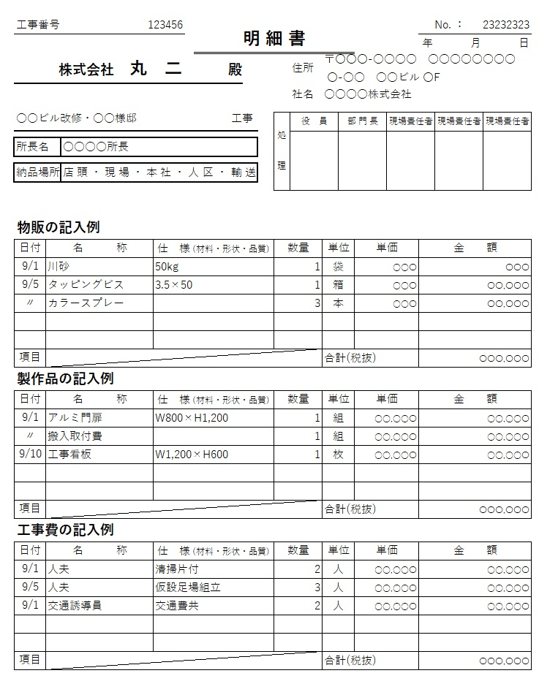

（注意点）
・金額の小計・合計欄のみ計算式を設定しております。
・請求書の内容欄に書ききれない場合のみ、こちらの明細書に記入し請求書に添付してください。
・現場が同じ場合は１枚の明細書に日付毎に続けて記入してください。
・社名欄に社印の押印は必要ありません。

